ENCARGOS SOCIAIS
COMPOSIÇÃO DE ENCARGOS SOCIAIS

Obra: Projeto Padrão FNDE - Tipo 1
Município: São jerônimo - RS
Endereço: Rua Projetada esquina Rua Vasco Antônio R. Alves, s/n, Bairro Fátima

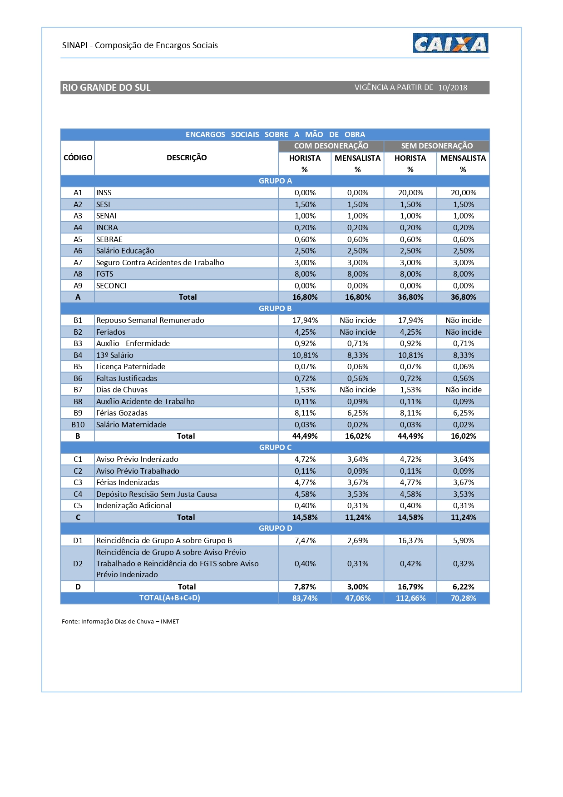
#REF!
#REF!
#REF!
#REF!
#REF!
#REF!
#REF!
#REF!
#REF!
#REF!
#REF!
#REF!
#REF!
#REF!
#REF!
#REF!
#REF!
#REF!
#REF!
#REF!
#REF!
#REF!
#REF!
#REF!
#REF!
#REF!
#REF!
#REF!
#REF!
#REF!
#REF!
#REF!
#REF!
#REF!
#REF!
OBSERVAÇÕES
DECLARO que no orçamento foi aplicado a contribuição previdenciária COM DESONERAÇÃO, conforme Lei nº 12.844/2013 e Acórdão 2293/2013-TCU -Plenário (Desoneração da Folha de Pagamento). DECLARO que o percentual de encargos sociais utilizados no valor da mão-de-obra do orçamento são os encargos sociais praticados pelo SINAPI e/ou SICRO. DECLARO que o orçamento da obra foi verificado com os custos nas duas possibilidades de CONTRIBUIÇÃO PREVIDENCIÁRIA e foi adotada a modalidade COM DESONERAÇÃO por ser a mais adequada ao município .

Arq. Gilberto Pradella - Cau: A14.344-8 | 2019-11-11
Nome e CREA/CAU do Responsável Técnico pelo orçamento | DATA

